Persentase
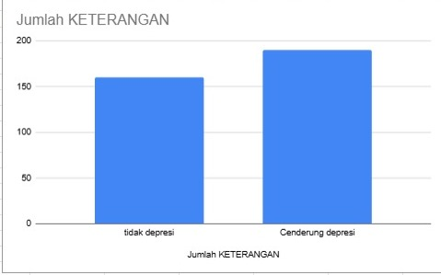
KETERANGAN | COUNTA of KETERANGAN
Cenderung depresi | 54.29%
tidak depresi | 45.71%
Grand Total | 100.00%

